Входная группа
 |  |  |  |  | Скачать каталог в PDF | 
№ | Арт. | Наименование | Изображение | Краткое описание | Ссылка на товар | Цена
1 |  | Диван 2-х сторонний с мягкими элементами | 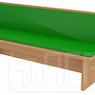 |  | https://ir74.ru/catalog/mebel-dlya-obrazovaniya/mebel-dlya-detskikh-sadov/vkhodnaya-gruppa/divan_2_kh_storonniy_s_myagkimi_elementami/ | по запросу
2 |  | Обувница | 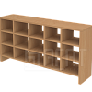 |  | https://ir74.ru/catalog/mebel-dlya-obrazovaniya/mebel-dlya-detskikh-sadov/vkhodnaya-gruppa/obuvnitsa/ | по запросу
3 |  | Полка под поделки_1 | 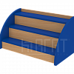 |  | https://ir74.ru/catalog/mebel-dlya-obrazovaniya/mebel-dlya-detskikh-sadov/vkhodnaya-gruppa/polka_pod_podelki_1/ | по запросу
4 |  | Полка под поделки_2 | 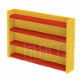 |  | https://ir74.ru/catalog/mebel-dlya-obrazovaniya/mebel-dlya-detskikh-sadov/vkhodnaya-gruppa/polka_pod_podelki_2/ | по запросу
5 |  | Скамейка к шкафу ЛДСП | 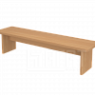 |  | https://ir74.ru/catalog/mebel-dlya-obrazovaniya/mebel-dlya-detskikh-sadov/vkhodnaya-gruppa/skameyka_k_shkafu_ldsp/ | по запросу
6 |  | Скамейка к шкафу на м/к | 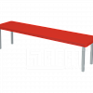 |  | https://ir74.ru/catalog/mebel-dlya-obrazovaniya/mebel-dlya-detskikh-sadov/vkhodnaya-gruppa/skameyka_k_shkafu_na_m_k/ | по запросу
7 |  | Скамейка к шкафу на м/к мягкая | 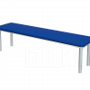 |  | https://ir74.ru/catalog/mebel-dlya-obrazovaniya/mebel-dlya-detskikh-sadov/vkhodnaya-gruppa/skameyka_k_shkafu_na_m_k_myagkaya/ | по запросу
8 |  | Шкаф для одежды на мк с решеткой | 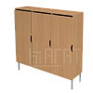 |  | https://ir74.ru/catalog/mebel-dlya-obrazovaniya/mebel-dlya-detskikh-sadov/vkhodnaya-gruppa/shkaf_dlya_odezhdy_na_mk_s_reshetkoy/ | по запросу
9 |  | Шкаф для одежды на цоколе | 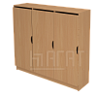 |  | https://ir74.ru/catalog/mebel-dlya-obrazovaniya/mebel-dlya-detskikh-sadov/vkhodnaya-gruppa/shkaf_dlya_odezhdy_na_tsokole/ | по запросу
10 |  | Шкаф для одежды ножки ЛДСП | 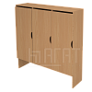 |  | https://ir74.ru/catalog/mebel-dlya-obrazovaniya/mebel-dlya-detskikh-sadov/vkhodnaya-gruppa/shkaf_dlya_odezhdy_nozhki_ldsp/ | по запросу
11 |  | Шкаф сушильный металлический | 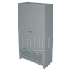 |  | https://ir74.ru/catalog/mebel-dlya-obrazovaniya/mebel-dlya-detskikh-sadov/vkhodnaya-gruppa/shkaf_sushilnyy_metallicheskiy/ | по запросу
12 |  | Шкаф сушильный на м/к | 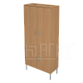 |  | https://ir74.ru/catalog/mebel-dlya-obrazovaniya/mebel-dlya-detskikh-sadov/vkhodnaya-gruppa/shkaf_sushilnyy_na_m_k/ | по запросу
13 |  | Шкаф сушильный на цоколе | 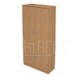 |  | https://ir74.ru/catalog/mebel-dlya-obrazovaniya/mebel-dlya-detskikh-sadov/vkhodnaya-gruppa/shkaf_sushilnyy_na_tsokole/ | по запросу

